SOP Formu (Kazan Dairesi)
 |  | ÇORLU YARDIMCI TESİSLER YÜKSEKTE ÇALIŞMA |  |  | İLK YAYIM TARİHİ: 16.01.2026
 |  |  |  |  | REV. TARİHİ: -
 |  |  |  |  | DOK. NO:
 |  | KAZAN DAİRESİ |  | SOP | REV.: 0
KAPSAM : Teknik Bakım personelinin yardımcı tesislerde yüksekte yapılacak çalışmalarını içerir.
DİKKAT! 1- Yüksekte Çalışma öncesinde; Amirinize ve SGÇ Birimine haber vererek, K1G44 TEHLİKELİ İŞLER ÇALIŞMA PROSEDÜRÜ' ne uygun şekilde K4G193 TEHLİKELİ İŞ ÇALIŞMA İZİN FORMU doldurunuz. 2- Gece vardiyasında Yüksekte Çalışma yapmayınız. 3- Korozo Hayat Kurtaran Kural: Yüksekte çalışırken emniyet kemeri kullanarak kendinizi düşme riskine karşı koruyunuz. 4- SOP Formunda belirtilen adımların veya ekipmanların dışında çalışma yapmayınız. 5- Farklı bir uygulama ile karşılaştığınızda kesinlikle müdahale etmeyiniz ve mutlaka ilk amirinize bilgi veriniz. 6- Manlift Makaslı Platform kullanılarak ulaşılabilecek enstrümanlar Mavi, Sabit Platform ile ulaşılabilecek enstrümanlar Yeşil, Seyyar Platformlu Merdiven ile ulaşılabilecek enstrümanlar Turuncu işaretlidir.
NO | İŞ ADIMI (Prosesin başından sonuna adım adım süreçler anlatılır. Siyah renk ile net ifadeler yazılır.) |  | DİKKAT EDİLECEK HUSUSLAR (Proses adımlarının her birinde Kalite, İş Güvenliği ve Çevre için dikkat edilmesi gereken çok önemli noktalara değinilir. Kaliteye veya Fireye etki edecek konular kırmızı renk, İSGÇ konular mavi renk ile yazılır.) | KULLANILAN EKİPMAN | FOTOĞRAFLAR
1 | Blocking vessel altı küresel vanaya müdahale |  | Paraşüt tipi emniyet kemeri ve baret kullanınız. | Manlift Makaslı Platform | 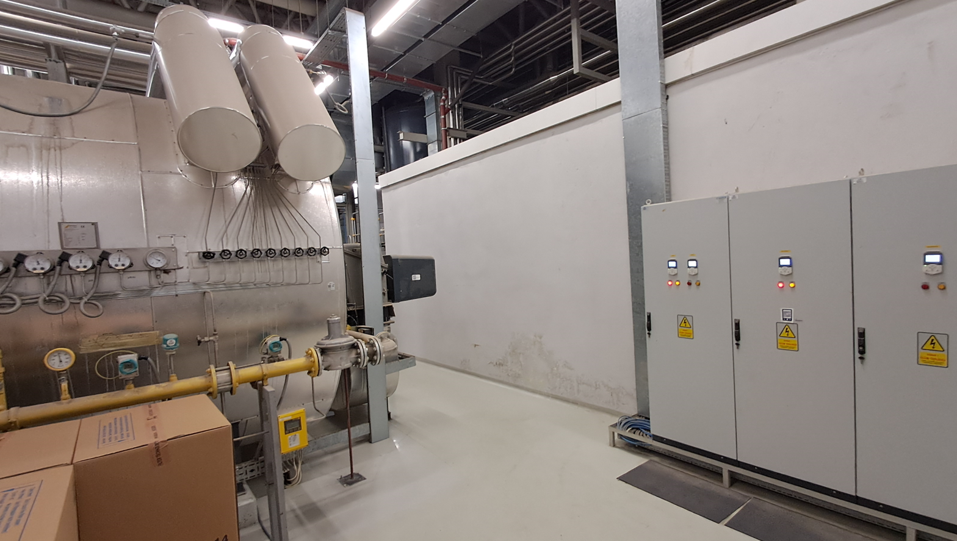
2 | Islak hacim üzeri tuvalet fanına müdahale |  | Yukarıya gemici merdiveni ile çıkınız. Korkulukları aşacak şekilde çalışmayınız. | Gemici Merdiveni | 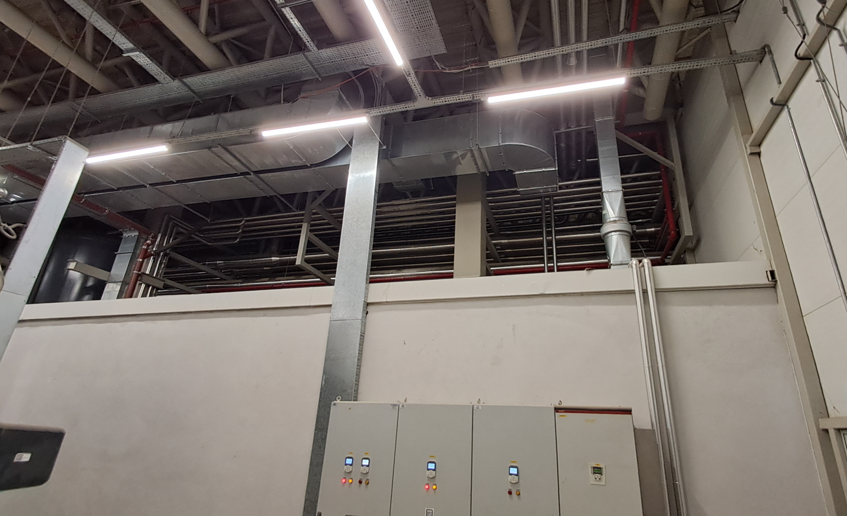
3 | Kızgın yağ kazanları üzerindeki vanalara ve Kızgın yağ giriş/çıkış PT100 lere müdahale |  | Paraşüt tipi emniyet kemeri ve baret kullanınız. | Sabit Platform | 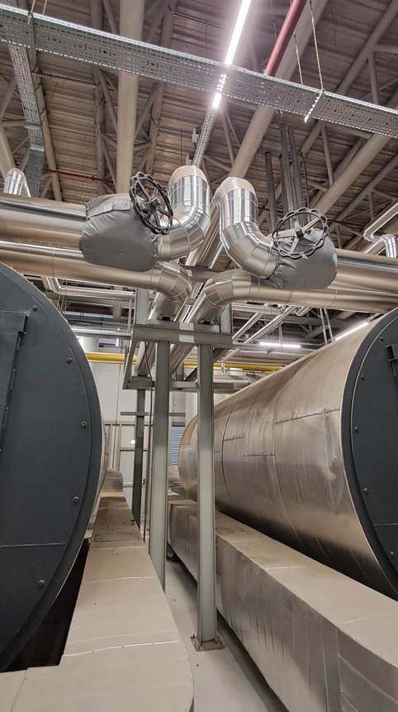
4 | Kazan giriş vanalarına, Trigen kule temiz su hattına müdahale |  | Paraşüt tipi emniyet kemeri ve baret kullanınız. | Manlift Makaslı Platform
5 | Kazan dairesi seksiyonel kapı motorlarına, aydınlatma armatürlerine müdahale |  | Paraşüt tipi emniyet kemeri ve baret kullanınız. | Manlift Makaslı Platform | 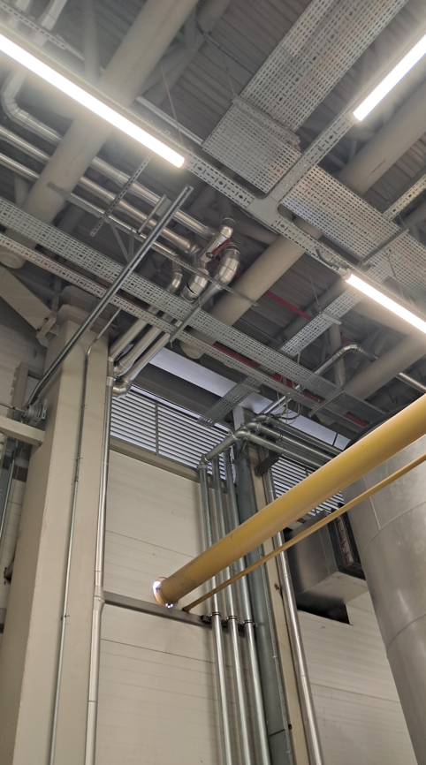
6 | Kızgın yağ pompaları istasyonu ön/arka küresel vanalarına müdahale SRU, Tifdruk, Flexo kızgın yağ istasyonu ön/arka küresel vanalarına müdahale |  | Paraşüt tipi emniyet kemeri ve baret kullanınız. | Sabit Platform | 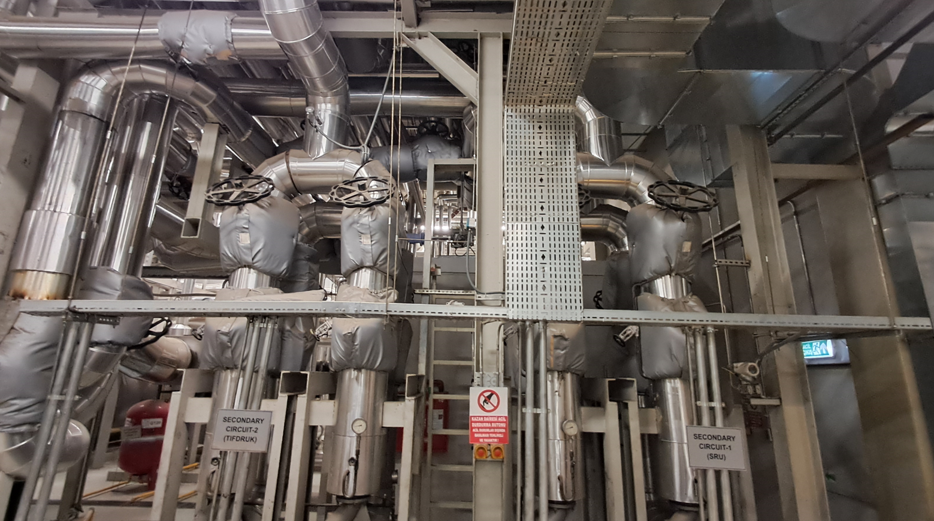
7 | Tifdruk+Flexo+Kızgın Yağ 3 Yollu Motorlu Vanalara müdahale |  | Paraşüt tipi emniyet kemeri ve baret kullanınız. | Sabit Platform | 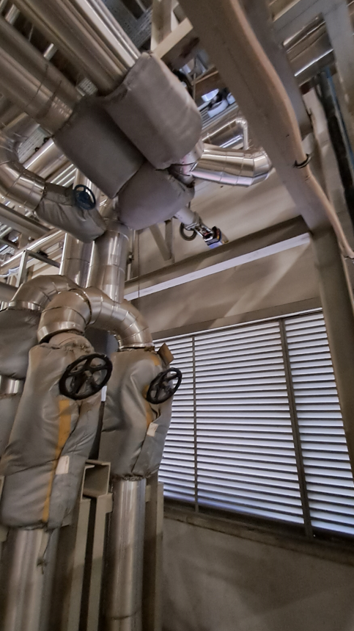 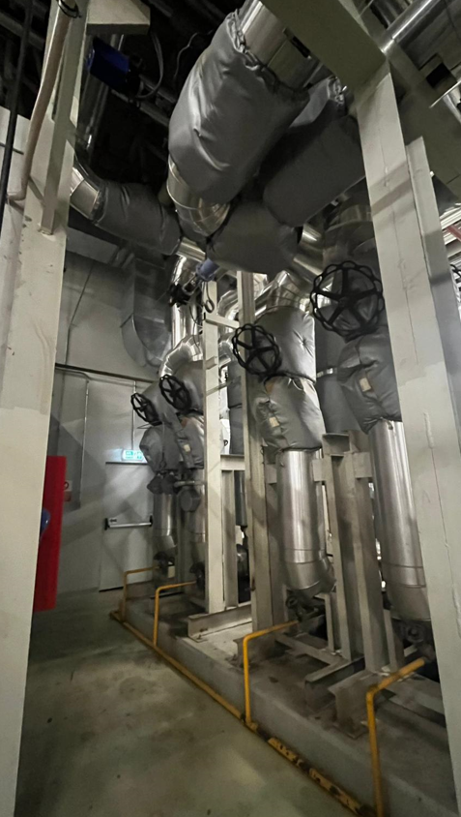
8 | SRU Kızgın yağ hattı basınç ölçer ve vanasına müdahale |  | Paraşüt tipi emniyet kemeri ve baret kullanınız. | Sabit Platform | 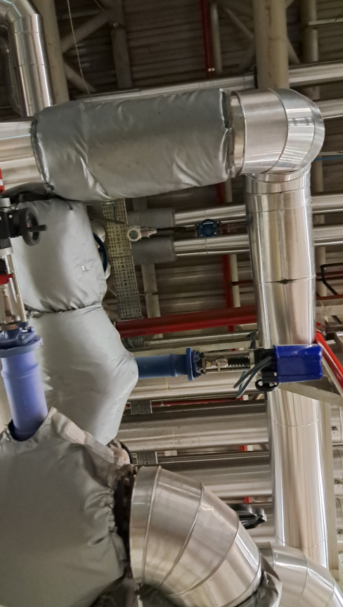
9 | Elektrik pano odası üzerinde çalışma |  | Yukarıya gemici merdiveni ile çıkınız. Korkulukları aşacak şekilde çalışmayınız. | Gemici Merdiveni | 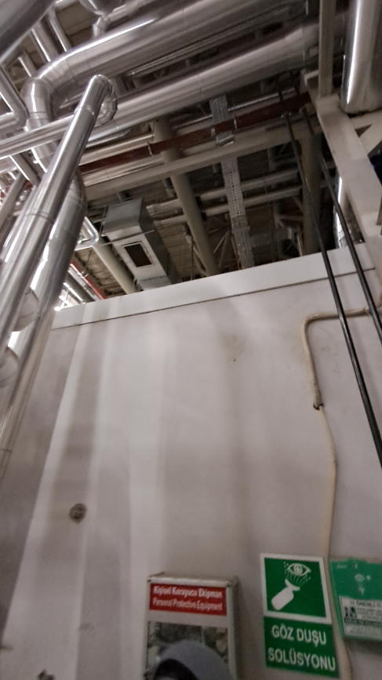
10 | Trigen sıcak su gidiş/dönüş vanalarına müdahale |  | Paraşüt tipi emniyet kemeri ve baret kullanınız. Seyyar platformlu merdivenin teker kilidini kapatınız. | Seyyar Platformlu Merdiven & Manlift Makaslı Platform | 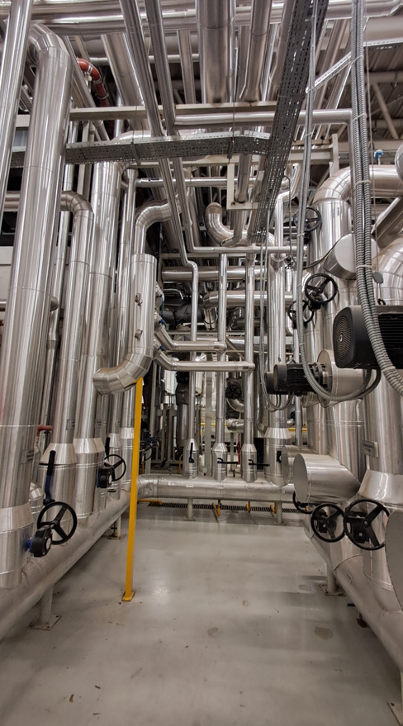
11 | Sıcak su gidiş kollektörü pompa üstü vanalarına müdahale |  | Paraşüt tipi emniyet kemeri ve baret kullanınız. Seyyar platformlu merdivenin teker kilidini kapatınız. | Seyyar Platformlu Merdiven & Manlift Makaslı Platform | 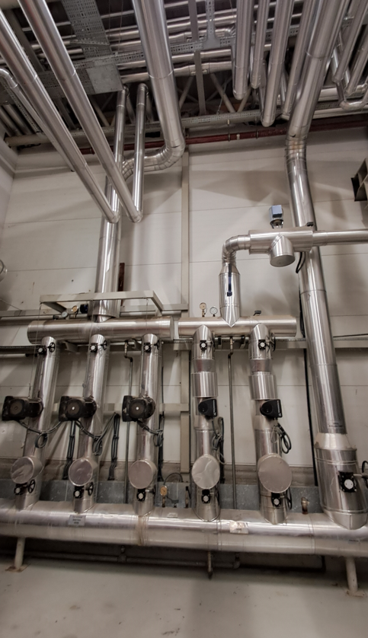
12 | Boyler gidiş 2 Yollu vanasına müdahale |  | Paraşüt tipi emniyet kemeri ve baret kullanınız. Seyyar platformlu merdivenin teker kilidini kapatınız. | Seyyar Platformlu Merdiven & Manlift Makaslı Platform | 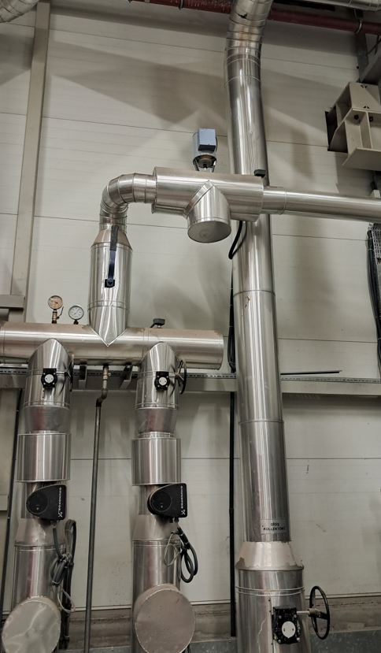
13 | Hijyen kontrol ve radyatör hattı vanalarına müdahale |  | Paraşüt tipi emniyet kemeri ve baret kullanınız. Manlift ile rahat ulaşım için Genleşme Tankı bağlantısını sökerek yerinden kaydırınız. | Manlift Makaslı Platform | 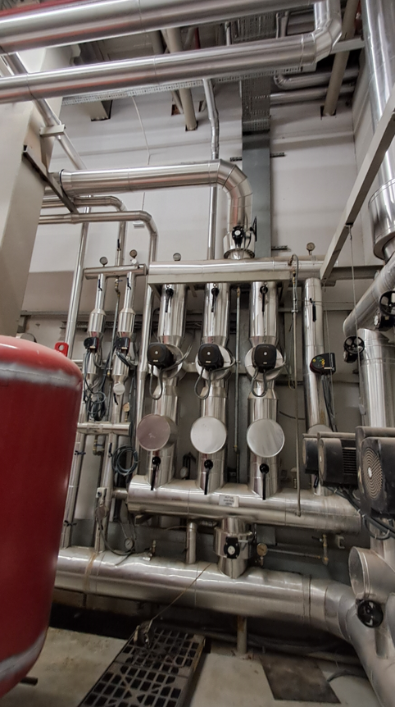
14 | Matbaa Laminasyon santral giriş istasyonuna müdahale |  | Paraşüt tipi emniyet kemeri ve baret kullanınız. | Manlift Makaslı Platform | 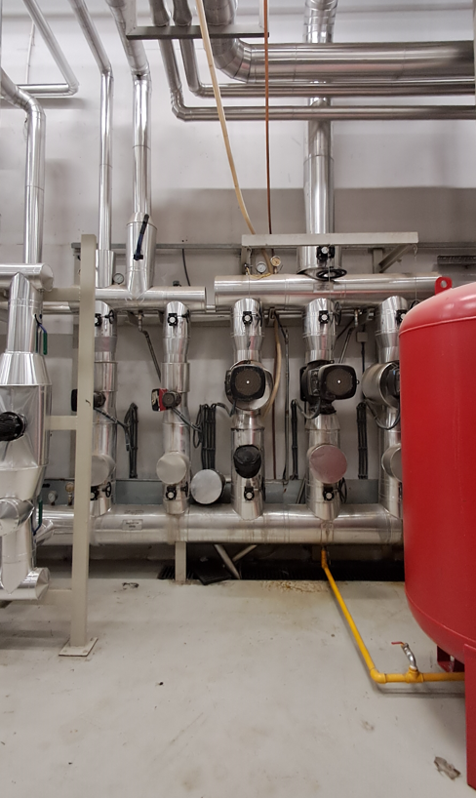
15 | Trigen dönüş vanalarına müdahale |  | Paraşüt tipi emniyet kemeri ve baret kullanınız. Seyyar platformlu merdivenin teker kilidini kapatınız. | Seyyar Platformlu Merdiven & Manlift Makaslı Platform | 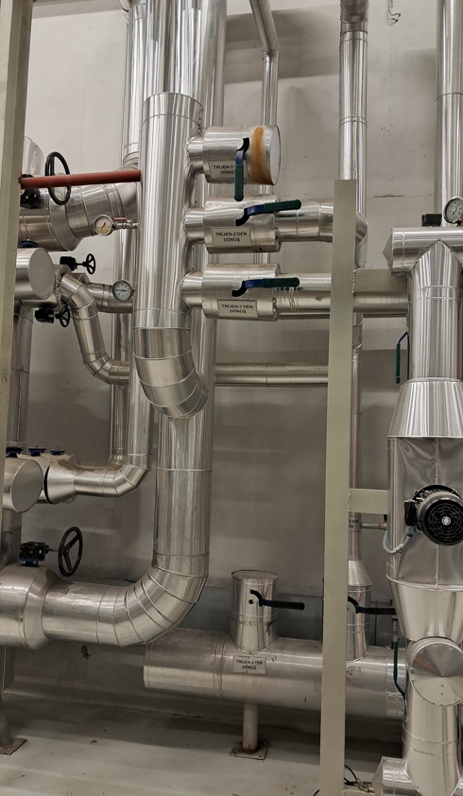
16 | Sıcak su kazanı primer devre pompa ve vanalarına müdahale |  | Paraşüt tipi emniyet kemeri ve baret kullanınız. Seyyar platformlu merdivenin teker kilidini kapatınız. | Seyyar Platformlu Merdiven & Manlift Makaslı Platform | 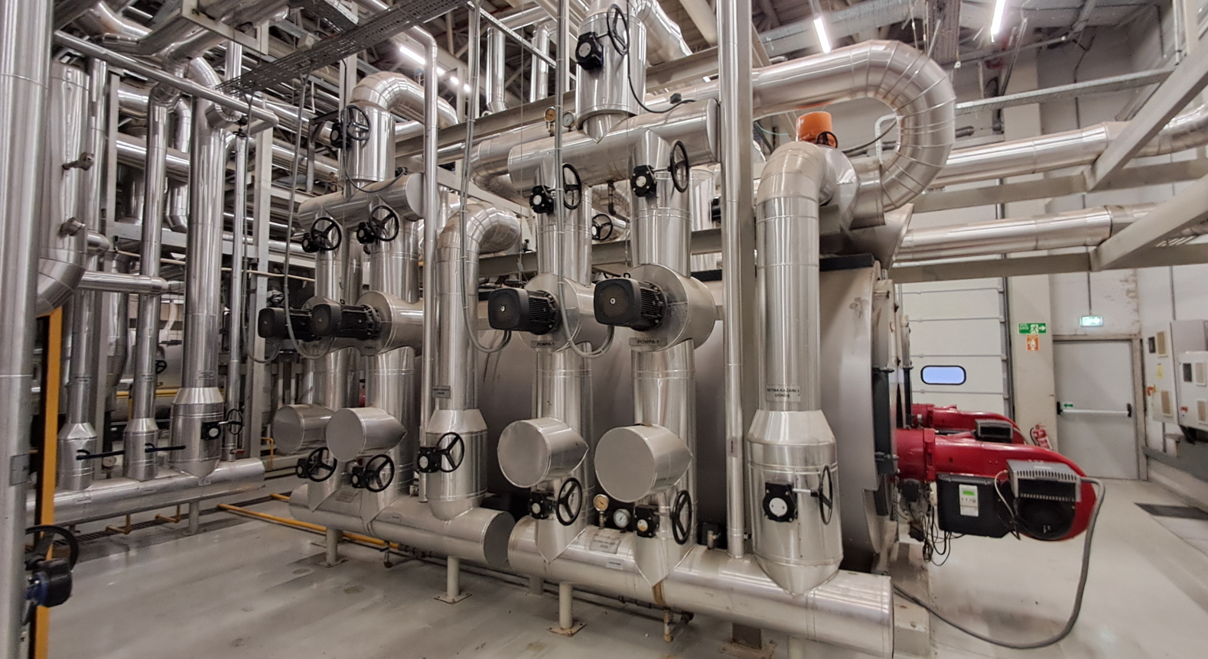
17 | Sıcak su kazanları üzerinde çalışma Kazan emniyet ventilleri, primer devre kazan şartlandırma vanaları, 3 yollu motorlu vanalar, debimetreler ve küresel redüktörlü vanalara müdahale |  | Paraşüt tipi emniyet kemeri ve baret kullanınız. | Sabit Platform | 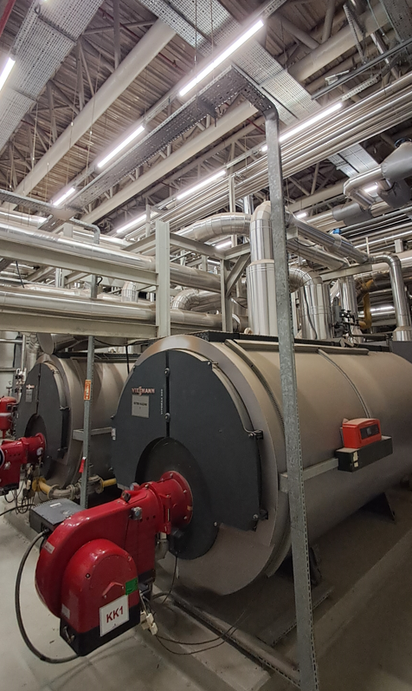
18 | Solvent geri kazanım tesisi sıcak su PT100 ve debimetresine müdahale |  | Paraşüt tipi emniyet kemeri ve baret kullanınız. | Manlift Makaslı Platform | 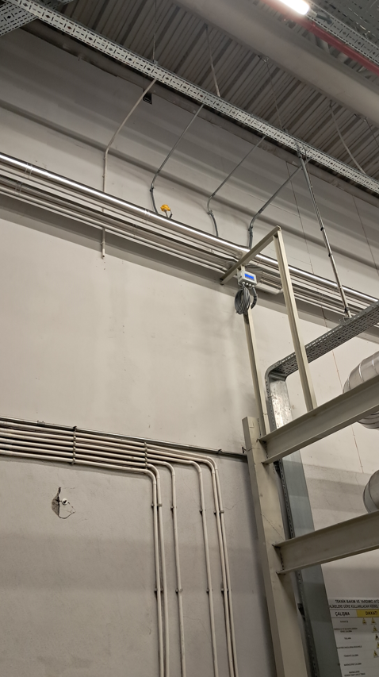
GEREKLİ EL ALETLERİ |  |  | GEREKLİ YARDIMCI EKİPMANLAR |  | GEREKLİ KİŞİSEL KORUYUCU DONANIMLAR

HAZIRLAYAN |  |  | KONTROL EDEN |  | ONAYLAYAN
(BÖLÜM MÜHENDİSİ / ŞEFİ) |  |  | (İSGÇ) | (KALİTE GÜVENCE) | (BÖLÜM MÜDÜRÜ) / (KG VE LABORATUVARLAR MÜDÜRÜ)

